N.65-2567
ภาพถ่ายและรูปตัดขวางลำน้ำสถานีสำรวจอุทกวิทยาห้วยน้ำยาว (N.65)
บ้านปางสา ต.ผาทอง อ.ท่าวังผา จ.น่าน ปี 2567
 |  |  |  |  |  |  |  |  |  |  |  | 2565 |  |  | 2567
 |  |  |  |  |  |  |  |  |  |  |  | สำรวจเมื่อ 12 ม.ค.2566 |  |  | สำรวจเมื่อ 26 ธ.ค.2566
 |  |  |  |  |  |  |  |  |  |  |  | ระยะ | ระดับ | ผิวน้ำ | ระยะ | ระดับ | ผิวน้ำ
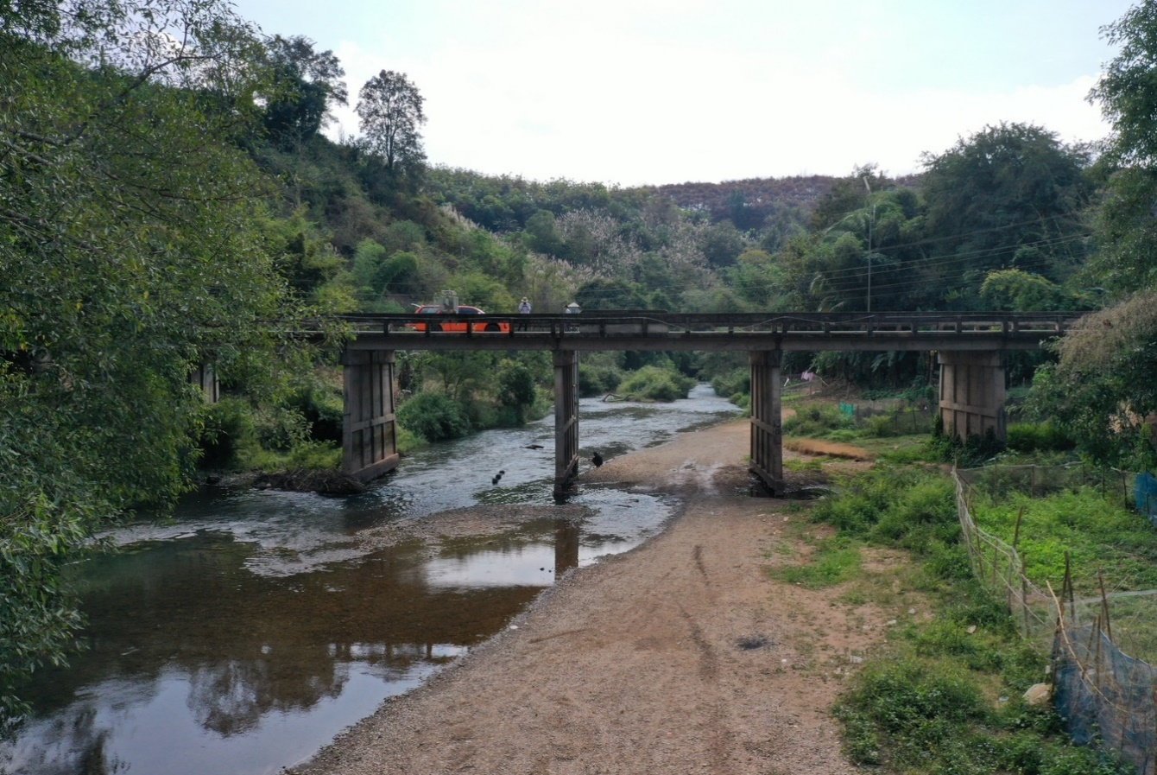
 |  |  |  |  |  |  |  |  |  |  |  | -50 | 256.649 | 249.501 | -50 | 256.643 | 249.531
 |  |  |  |  |  |  |  |  |  |  |  | -40 | 256.721 | 249.501 | -40 | 256.733 | 249.531
 |  |  |  |  |  |  |  |  |  |  |  | -30 | 256.747 | 249.501 | -30 | 256.745 | 249.531
 |  |  |  |  |  |  |  |  |  |  |  | -20 | 256.887 | 249.501 | -20 | 256.871 | 249.531
 |  |  |  |  |  |  |  |  |  |  |  | -10 | 257.044 | 249.501 | -10 | 257.039 | 249.531
 |  |  |  |  |  |  |  |  |  |  |  | 0 | 256.726 | 249.501 | 0 | 256.703 | 249.531
 |  |  |  |  |  |  |  |  |  |  |  | 0 | 255.254 | 249.501 | 0 | 255.269 | 249.531
 |  |  |  |  |  |  |  |  |  |  |  | 4 | 252.886 | 249.501 | 4 | 252.970 | 249.531
 |  |  |  |  |  |  |  |  |  |  |  | 8 | 251.373 | 249.501 | 8 | 251.339 | 249.531
 |  |  |  |  |  |  |  |  |  |  |  | 12 | 249.760 | 249.501 | 12 | 249.685 | 249.531
 |  |  |  |  |  |  |  |  |  |  |  | 14 | 249.501 | 249.501 | 16 | 249.531 | 249.531
 |  |  |  |  |  |  |  |  |  |  |  | 16 | 249.431 | 249.501 | 20 | 249.331 | 249.531
 |  |  |  |  |  |  |  |  |  |  |  | 20 | 249.451 | 249.501 | 24 | 248.951 | 249.531
 |  |  |  |  |  |  |  |  |  |  |  | 24 | 249.061 | 249.501 | 28 | 249.011 | 249.531
รูปตัดขวางลำน้ำห้วยน้ำยาวที่แนวสำรวจปริมาณน้ำ
 | รูปตัดปี2567 |  | ระดับน้ำขณะสำรวจ
-50 | 256.643 | 20 | 249.531
-40 | 256.733 | 24 | 249.531
-30 | 256.745 | 28 | 249.531
-20 | 256.871 | 32 | 249.531
-10 | 257.039 | 36 | 249.531
0 | 256.703 |  | 249.531
0 | 255.269 |  | 249.531
4 | 252.970 |  | 249.531
8 | 251.339
12 | 249.685
16 | 249.531
20 | 249.331
24 | 248.951
28 | 249.011
32 | 249.706
36 | 249.535
40 | 249.570
44 | 249.755
48 | 250.522
52 | 250.936
56 | 251.372
60 | 253.219
64 | 254.960
65 | 255.662
65 | 256.725
70 | 256.817
80 | 257.644
90 | 258.466
100 | 259.206
110 | 259.630
65 | 256.700
 |  |  |  |  |  |  |  |  |  |  |  | 28 | 249.141 | 249.501 | 32 | 249.706 | 249.531
 |  |  |  |  |  |  |  |  |  |  |  | 32 | 249.471 | 249.501 | 36 | 249.535 | 249.531
 |  |  |  |  |  |  |  |  |  |  |  | 36 | 249.381 | 249.501 | 40 | 249.570 | 249.531
 |  |  |  |  |  |  |  |  |  |  |  | 38 | 249.471 | 249.501 | 44 | 249.755 | 249.531
 |  |  |  |  |  |  |  |  |  |  |  | 42 | 250.224 | 249.501 | 48 | 250.522 | 249.531
 |  |  |  |  |  |  |  |  |  |  |  | 46 | 250.489 | 249.501 | 52 | 250.936 | 249.531
 |  |  |  |  |  |  |  |  |  |  |  | 50 | 250.820 | 249.501 | 56 | 251.372 | 249.531
 |  |  |  |  |  |  |  |  |  |  |  | 54 | 251.106 | 249.501 | 60 | 253.219 | 249.531
 |  |  |  |  |  |  |  |  |  |  |  | 58 | 252.108 | 249.501 | 64 | 254.960 | 249.531
 |  |  |  |  |  |  |  |  |  |  |  | 62 | 254.384 | 249.501 | 65 | 255.662 | 249.531
 |  |  |  |  |  |  |  |  |  |  |  | 64 | 255.041 | 249.501 | 65 | 256.725 | 249.531
 |  |  |  |  |  |  |  |  |  |  |  | 65 | 255.644 | 249.501 | 70 | 256.817 | 249.531
 |  |  |  |  |  |  |  |  |  |  |  | 65 | 256.713 | 249.501 | 80 | 257.644 | 249.531
 |  |  |  |  |  |  |  |  |  |  |  | 70 | 257.001 | 249.501 | 90 | 258.466 | 249.531
 |  |  |  |  |  |  |  |  |  |  |  | 80 | 257.802 | 249.501 | 100 | 259.206 | 249.531
 |  |  |  |  |  |  |  |  |  |  |  | 90 | 258.618 | 249.501 | 110 | 259.630 | 249.531
 |  |  |  |  |  |  |  |  |  |  |  | 100 | 259.476 | 249.501
 |  |  |  |  |  |  |  |  |  |  |  | 110 | 259.773 | 249.501
ระยะ | -50 | -40 | -30 | -20 | -10 | 0 | 0 | 4 | 8 | 12 | 16
ระดับ | 256.643 | 256.733 | 256.754 | 256.871 | 257.039 | 256.703 | 255.269 | 252.970 | 251.339 | 249.685 | 249.531
ระยะ | 20 | 24 | 28 | 32 | 36 | 40 | 44 | 48 | 52 | 56 | 60
ระดับ | 249.331 | 248.951 | 249.011 | 249.706 | 249.535 | 249.570 | 249.755 | 250.522 | 250.936 | 251.372 | 253.219
ระยะ | 64 | 65 | 65 | 70 | 80 | 90 | 100 | 110
ระดับ | 254.960 | 255.662 | 256.725 | 256.817 | 257.644 | 258.466 | 259.206 | 259.630
ระยะ
ระดับ
ระยะ |  |  |  |  |  |  |  |  |  |  |  |  |  |  | 65 | 256.700 | 249.531
ระดับ
ระยะ
ระดับ

 | BM. | 257.381 | ม.(ร.ท.ก.) |  | ตลิ่งฝั่งซ้าย | 256.703 | ม.(ร.ท.ก.) |  | ตลิ่งฝั่งขวา | 256.725 | ม.(ร.ท.ก.)
 | ท้องน้ำ | 248.951 | ม.(ร.ท.ก.) |  | ศูนย์เสา | 248.891 | ม.(ร.ท.ก.) |  | สำรวจเมื่อ 26 ธ.ค.2566

 |  |  |  |  |  |  |  |  | ผู้สำรวจ นายเชิดชู มะโนเจริญ

 |  |  |  | ตรวจสอบหมุดหลักฐานแล้ว

 |  |  |  |  | เปลี่ยนรูปแล้ว

